상품제안서
지그재그극세사 클래식삼면쿠션담요 | 상품코드: F22557

 |  |  |  |  |  |  | 02-412-0044 | www.easy1.co.kr
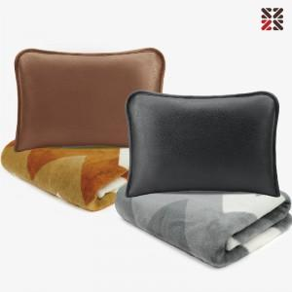

【상세/제작정보】 | ※ 커버에 자수인쇄 가능합니다.(인쇄크기, 난이도 등에 의해 비용 추가될 수 있으므로 사전에 문의주세요) 그레이 단종

【인쇄/포장옵션】 | 실크, 자수 / 개별 부직포 더스트백

【공급단가】 | 수량 | 200~ | 500~ | 1,000~ | 3,000~ | 5,000~
*VAT별도 | 단가 | 10,500원 | 10,120원 | 9,750원 | 9,370원 | 9,000원

【상품 URL】 | https://dev.easy1.co.kr:443/src/goods_detail.php?gdno=22557

